关系图
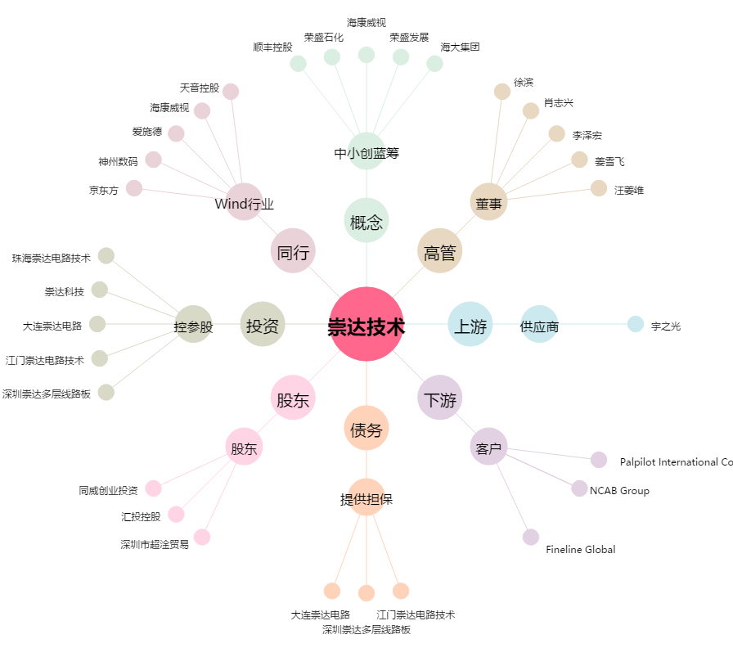
崇达技术[002815.SZ] - 关系概览图

